Excel F915 a Plataforma
Detalle - Ingreso de datos
Detalle - TXT
Países

Informe de socios, accionistas o cooperados

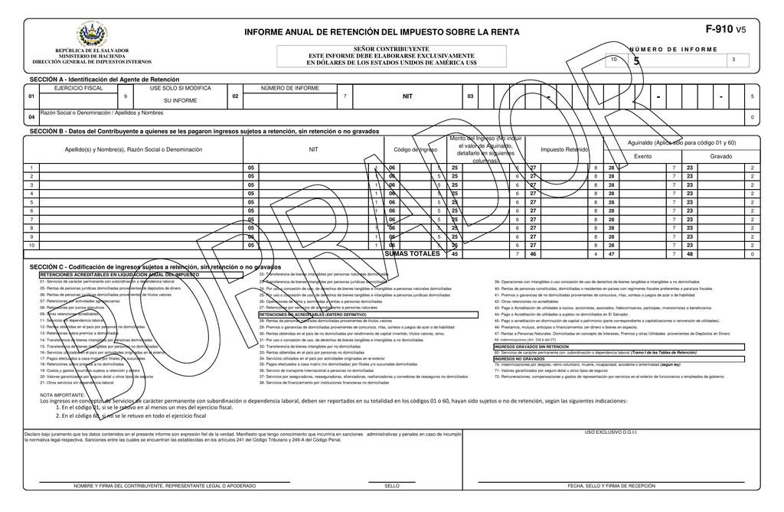


Código de colores:
 | = | Títulos
 | = | Vínculos
 | = | Ingresar datos
 | = | Fórmula, no tocar

Material preparado por: |  | ESTA VERSIÓN MANEJA:
MSc. Jonnathan Recinos |  | Hasta 250 registros

 |  |  | ¡Suscríbete para estar autorizado a usar esta herramienta!
 |  |  | Link al vídeo explicativo:

Detalle
Menú
Menú
DETALLE
INFORME DE SOCIOS, ACCIONISTAS O COOPERADOS

Nombre del Informante: |  |  | APOYA A JRECINOS PROFESIONAL YOUTUBE, S.A. de C.V. |  |  | N.I.T.: | 0614-111111-001-5
Año informado |  |  | 2020 |  |  | NRC: | 12345678-9

 |  |  |  |  |  |  |  |  |  |  |  |  | LISTAS DESPLEGABLES
I. CAPTURA DE DATOS: |  |  |  |  |  |  |  |  |  |  |  | II. TXT DETALLE:

Nº | DOMICILIADO |  | Número de Identificación Tributaria o Número de Identificación Fiscal del país de Origen) NIT/NIF | NOMBRE O RAZÓN SOCIAL DEL DONANTE | País del Socio, Accionista o Cooperado | Código calidad de socio |  | Monto valor distribuido | Monto valor capitalizado | Valor contable de la acción | Año | BLOC DE NOTAS | DOMICILIADO
1 |  | 0. No domiciliado | 0123-123456-123-1 | PEPITO EL DE LOS CHISTES | 9465 |  | 1. Socio, Accionista o Cooperado que adquirió la calidad con anterioridad al ejercicio que informa | 7.08 | 14.16 | 70.80 | 2020 | 0;01231234561231;PEPITO EL DE LOS CHISTES;9465;1;7.08;14.16;70.80;2020 | 0. No domiciliado
2 |  | 0. No domiciliado | 01231234561232 | FULANO DE TAL | 9311 |  | 2. Socio, Accionista o Cooperado que adquirió la calidad durante el ejercicio que informa | 8.50 | 16.99 | 84.96 | 2020 | 0;01231234561232;FULANO DE TAL;9311;2;8.50;16.99;84.96;2020 | 1. Domiciliado
3 |  | 1. Domiciliado | 0123-123456-123-1 | PEPITO EL DE LOS CHISTES | 9465 |  | 3. Socio, Accionista o Cooperado que ha perdido la calidad durante el ejercicio que informa | 10.20 | 20.39 | 101.95 | 2020 | 1;01231234561231;PEPITO EL DE LOS CHISTES;9465;3;10.20;20.39;101.95;2020
4 |  | 1. Domiciliado | 01231234561232 | FULANO DE TAL | 9311 |  | 3. Socio, Accionista o Cooperado que ha perdido la calidad durante el ejercicio que informa | 12.23 | 24.47 | 122.34 | 2020 | 1;01231234561232;FULANO DE TAL;9311;3;12.23;24.47;122.34;2020
5 |  | 1. Domiciliado | 0123-123456-123-1 | PEPITO EL DE LOS CHISTES | 9465 |  | 3. Socio, Accionista o Cooperado que ha perdido la calidad durante el ejercicio que informa | 14.68 | 29.36 | 146.81 | 2020 | 1;01231234561231;PEPITO EL DE LOS CHISTES;9465;3;14.68;29.36;146.81;2020 | Código calidad de Socio, Accionista o Cooperado
6 |  | 1. Domiciliado | 01231234561232 | FULANO DE TAL | 9311 |  | 3. Socio, Accionista o Cooperado que ha perdido la calidad durante el ejercicio que informa | 17.62 | 35.23 | 176.17 | 2020 | 1;01231234561232;FULANO DE TAL;9311;3;17.62;35.23;176.17;2020 | 1. Adquirió la calidad con anterioridad al ejercicio informado.
7 |  | 1. Domiciliado | 0123-123456-123-1 | PEPITO EL DE LOS CHISTES | 9465 |  | 3. Socio, Accionista o Cooperado que ha perdido la calidad durante el ejercicio que informa | 21.14 | 42.28 | 211.41 | 2020 | 1;01231234561231;PEPITO EL DE LOS CHISTES;9465;3;21.14;42.28;211.41;2020 | 2. Adquirió la calidad durante el ejercicio informado
8 |  | 1. Domiciliado | 01231234561232 | FULANO DE TAL | 9311 |  | 3. Socio, Accionista o Cooperado que ha perdido la calidad durante el ejercicio que informa | 25.37 | 50.74 | 253.69 | 2020 | 1;01231234561232;FULANO DE TAL;9311;3;25.37;50.74;253.69;2020 | 3. Ha perdido la calidad durante el ejercicio informado
9 |  | 1. Domiciliado | 0123-123456-123-1 | PEPITO EL DE LOS CHISTES | 9465 |  | 3. Socio, Accionista o Cooperado que ha perdido la calidad durante el ejercicio que informa | 30.44 | 60.89 | 304.43 | 2020 | 1;01231234561231;PEPITO EL DE LOS CHISTES;9465;3;30.44;60.89;304.43;2020
10 |  | 1. Domiciliado | 01231234561232 | FULANO DE TAL | 9311 |  | 3. Socio, Accionista o Cooperado que ha perdido la calidad durante el ejercicio que informa | 36.53 | 73.06 | 365.31 | 2020 | 1;01231234561232;FULANO DE TAL;9311;3;36.53;73.06;365.31;2020
11 |  | 1. Domiciliado | 0123-123456-123-1 | PEPITO EL DE LOS CHISTES | 9465 |  | 3. Socio, Accionista o Cooperado que ha perdido la calidad durante el ejercicio que informa | 43.84 | 87.67 | 438.37 | 2020 | 1;01231234561231;PEPITO EL DE LOS CHISTES;9465;3;43.84;87.67;438.37;2020
12 |  | 1. Domiciliado | 01231234561232 | FULANO DE TAL | 9311 |  | 3. Socio, Accionista o Cooperado que ha perdido la calidad durante el ejercicio que informa | 52.60 | 105.21 | 526.05 | 2020 | 1;01231234561232;FULANO DE TAL;9311;3;52.60;105.21;526.05;2020
13 |  | 1. Domiciliado | 0123-123456-123-1 | PEPITO EL DE LOS CHISTES | 9465 |  | 3. Socio, Accionista o Cooperado que ha perdido la calidad durante el ejercicio que informa | 63.13 | 126.25 | 631.26 | 2020 | 1;01231234561231;PEPITO EL DE LOS CHISTES;9465;3;63.13;126.25;631.26;2020
14 |  | 1. Domiciliado | 01231234561232 | FULANO DE TAL | 9311 |  | 3. Socio, Accionista o Cooperado que ha perdido la calidad durante el ejercicio que informa | 75.75 | 151.50 | 757.51 | 2020 | 1;01231234561232;FULANO DE TAL;9311;3;75.75;151.50;757.51;2020
15 |  | 1. Domiciliado | 0123-123456-123-1 | PEPITO EL DE LOS CHISTES | 9465 |  | 3. Socio, Accionista o Cooperado que ha perdido la calidad durante el ejercicio que informa | 90.90 | 181.80 | 909.01 | 2020 | 1;01231234561231;PEPITO EL DE LOS CHISTES;9465;3;90.90;181.80;909.01;2020
16 |  | 1. Domiciliado | 01231234561232 | FULANO DE TAL | 9311 |  | 3. Socio, Accionista o Cooperado que ha perdido la calidad durante el ejercicio que informa | 109.08 | 218.16 | 1,090.82 | 2020 | 1;01231234561232;FULANO DE TAL;9311;3;109.08;218.16;1090.82;2020
17 |  | 1. Domiciliado | 0123-123456-123-1 | PEPITO EL DE LOS CHISTES | 9465 |  | 3. Socio, Accionista o Cooperado que ha perdido la calidad durante el ejercicio que informa | 130.90 | 261.80 | 1,308.98 | 2020 | 1;01231234561231;PEPITO EL DE LOS CHISTES;9465;3;130.90;261.80;1308.98;2020
18 |  | 1. Domiciliado | 01231234561232 | FULANO DE TAL | 9311 |  | 3. Socio, Accionista o Cooperado que ha perdido la calidad durante el ejercicio que informa | 157.08 | 314.16 | 1,570.78 | 2020 | 1;01231234561232;FULANO DE TAL;9311;3;157.08;314.16;1570.78;2020
19 |  | 1. Domiciliado | 0123-123456-123-1 | PEPITO EL DE LOS CHISTES | 9465 |  | 3. Socio, Accionista o Cooperado que ha perdido la calidad durante el ejercicio que informa | 188.49 | 376.99 | 1,884.93 | 2020 | 1;01231234561231;PEPITO EL DE LOS CHISTES;9465;3;188.49;376.99;1884.93;2020
20 |  | 1. Domiciliado | 01231234561232 | FULANO DE TAL | 9311 |  | 3. Socio, Accionista o Cooperado que ha perdido la calidad durante el ejercicio que informa | 226.19 | 452.38 | 2,261.92 | 2020 | 1;01231234561232;FULANO DE TAL;9311;3;226.19;452.38;2261.92;2020
21 |  | 1. Domiciliado | 0123-123456-123-1 | PEPITO EL DE LOS CHISTES | 9465 |  | 3. Socio, Accionista o Cooperado que ha perdido la calidad durante el ejercicio que informa | 271.43 | 542.86 | 2,714.30 | 2020 | 1;01231234561231;PEPITO EL DE LOS CHISTES;9465;3;271.43;542.86;2714.30;2020
22 |  | 1. Domiciliado | 01231234561232 | FULANO DE TAL | 9311 |  | 3. Socio, Accionista o Cooperado que ha perdido la calidad durante el ejercicio que informa | 325.72 | 651.43 | 3,257.16 | 2020 | 1;01231234561232;FULANO DE TAL;9311;3;325.72;651.43;3257.16;2020
23 |  | 1. Domiciliado | 0123-123456-123-1 | PEPITO EL DE LOS CHISTES | 9465 |  | 3. Socio, Accionista o Cooperado que ha perdido la calidad durante el ejercicio que informa | 390.86 | 781.72 | 3,908.59 | 2020 | 1;01231234561231;PEPITO EL DE LOS CHISTES;9465;3;390.86;781.72;3908.59;2020
24 |  | 1. Domiciliado | 01231234561232 | FULANO DE TAL | 9311 |  | 3. Socio, Accionista o Cooperado que ha perdido la calidad durante el ejercicio que informa | 469.03 | 938.06 | 4,690.31 | 2020 | 1;01231234561232;FULANO DE TAL;9311;3;469.03;938.06;4690.31;2020
25 |  | 1. Domiciliado | 0123-123456-123-1 | PEPITO EL DE LOS CHISTES | 9465 |  | 3. Socio, Accionista o Cooperado que ha perdido la calidad durante el ejercicio que informa | 562.84 | 1,125.68 | 5,628.38 | 2020 | 1;01231234561231;PEPITO EL DE LOS CHISTES;9465;3;562.84;1125.68;5628.38;2020
26 |  | 1. Domiciliado | 01231234561232 | FULANO DE TAL | 9311 |  | 3. Socio, Accionista o Cooperado que ha perdido la calidad durante el ejercicio que informa | 675.41 | 1,350.81 | 6,754.05 | 2020 | 1;01231234561232;FULANO DE TAL;9311;3;675.41;1350.81;6754.05;2020
27 |  | 1. Domiciliado | 0123-123456-123-1 | PEPITO EL DE LOS CHISTES | 9465 |  | 3. Socio, Accionista o Cooperado que ha perdido la calidad durante el ejercicio que informa | 810.49 | 1,620.97 | 8,104.86 | 2020 | 1;01231234561231;PEPITO EL DE LOS CHISTES;9465;3;810.49;1620.97;8104.86;2020
28 |  | 1. Domiciliado | 01231234561232 | FULANO DE TAL | 9311 |  | 3. Socio, Accionista o Cooperado que ha perdido la calidad durante el ejercicio que informa | 972.58 | 1,945.17 | 9,725.84 | 2020 | 1;01231234561232;FULANO DE TAL;9311;3;972.58;1945.17;9725.84;2020
29 |  | 1. Domiciliado | 0123-123456-123-1 | PEPITO EL DE LOS CHISTES | 9465 |  | 3. Socio, Accionista o Cooperado que ha perdido la calidad durante el ejercicio que informa | 1,167.10 | 2,334.20 | 11,671.00 | 2020 | 1;01231234561231;PEPITO EL DE LOS CHISTES;9465;3;1167.10;2334.20;11671.00;2020
30 |  | 1. Domiciliado | 01231234561232 | FULANO DE TAL | 9311 |  | 3. Socio, Accionista o Cooperado que ha perdido la calidad durante el ejercicio que informa | 1,400.52 | 2,801.04 | 14,005.20 | 2020 | 1;01231234561232;FULANO DE TAL;9311;3;1400.52;2801.04;14005.20;2020
31 |  | 1. Domiciliado | 0123-123456-123-1 | PEPITO EL DE LOS CHISTES | 9465 |  | 3. Socio, Accionista o Cooperado que ha perdido la calidad durante el ejercicio que informa | 1,680.62 | 3,361.25 | 16,806.24 | 2020 | 1;01231234561231;PEPITO EL DE LOS CHISTES;9465;3;1680.62;3361.25;16806.24;2020
32 |  | 1. Domiciliado | 01231234561232 | FULANO DE TAL | 9311 |  | 3. Socio, Accionista o Cooperado que ha perdido la calidad durante el ejercicio que informa | 2,016.75 | 4,033.50 | 20,167.49 | 2020 | 1;01231234561232;FULANO DE TAL;9311;3;2016.75;4033.50;20167.49;2020
...

Paises
Menú
Código de países, estados o territorios

Fin
Detalle - Ingreso de datos
Detalle - TXT
Países

Informe de socios, accionistas o cooperados

Código de colores:
 | = | Títulos
 | = | Vínculos
 | = | Ingresar datos
 | = | Fórmula, no tocar

Material preparado por: |  | ESTA VERSIÓN MANEJA:
MSc. Jonnathan Recinos |  | Hasta 250 registros

 |  |  | ¡Suscríbete para estar autorizado a usar esta herramienta!
 |  |  | Link al vídeo explicativo:

